工数予実
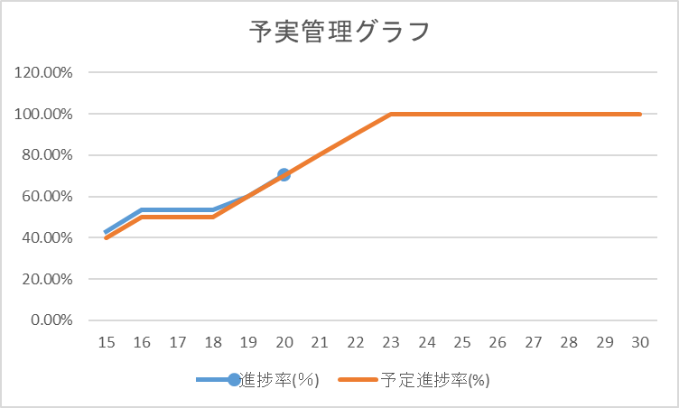
 | 木 | 金 | 土 | 日 | 月 | 火 | 水 | 木 | 金 | 土 | 日 | 月 | 火 | 水 | 木 | 金
日付 | 15 | 16 | 17 | 18 | 19 | 20 | 21 | 22 | 23 | 24 | 25 | 26 | 27 | 28 | 29 | 30
進捗率(％) | 42.91% | 53.54% | 53.54% | 53.54% | 60.11% | 70.42% | 81.87% | 84.75% | 86.72% |  |  | 92.28%
予定進捗率(%) | 40% | 50% | 50% | 50% | 60% | 70% | 80% | 90% | 100% | 100% | 100% | 100% | 100% | 100% | 100% | 100%
総工数 | 127 | 127 | 127 | 127 | 131 | 131 | 131 | 118 | 128 | 123 | 123 | 123 | 123 | 123 | 123 | 123
当日工数 | 10 | 8 |  |  | 15 | 13
工数積算 | 54.5 | 68 |  |  | 78.75 | 92.25 | 107.25 | 100 | 111 |  |  | 113.5

